상품제안서
마이브렐라 SR 8K 3단 자동 양우산(UPF50+) | 상품코드: F18265

 |  |  |  |  |  |  | 02-412-0044 | www.easy1.co.kr
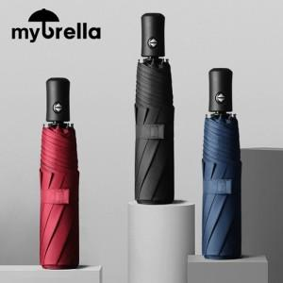

【상세/제작정보】 | <p><span style="font-size: 12pt;"><b>* 100개 이하 주문시 인쇄비별도 발생됩니다</b></span></p>

【인쇄/포장옵션】 | 실크, 풀컬러원단인쇄 / 포장지포장

【공급단가】 | 수량 | 50~ | 100~ | 300~ | 500~ | 1,000~
*VAT별도 | 단가 | 9,000원 | 8,850원 | 8,620원 | 8,470원 | 8,250원

【상품 URL】 | https://dev.easy1.co.kr:443/src/goods_detail.php?gdno=18265

